Sheet2
 |  |  |  |  |  |  |  |  |  |  | 平方和 | 自由度 | 分散 | 分散比 | F0.05 | 寄与率
 |  |  |  |  |  |  |  |  |  | 全体 | 6142.875 | 7 | 877.55357143
行ラベル | 平均 / データ | 個数 / 誤差 | 気温 | 20℃ | 28.75 | 42.875 | 4 | 798.0625 | 1596.125 | 気温 | 1596.125 | 1 | 1596.125 | 260.59183673 | 161.4476388 | 26%
10g | 45 | 4 |  | 30℃ | 57 | 42.875 | 4 | 798.0625 |  | 日照時間 | 276.125 | 1 | 276.125 | 45.081632653 | 161.4476388 | 4%
20g | 40.75 | 4 | 日照時間 | 6時間 | 37 | 42.875 | 4 | 138.0625 | 276.125 | 給水量 | 3916.125 | 1 | 3916.125 | 639.36734694 | 161.4476388 | 64%
総計 | 42.875 | 8 |  | 10時間 | 48.75 | 42.875 | 4 | 138.0625 |  | 施肥量 | 36.125 | 1 | 36.125 | 5.8979591837 | 161.4476388 | 0%
 |  |  | 給水量 | 50cc | 20.75 | 42.875 | 4 | 1958.0625 | 3916.125 | 気温×日照時間 | 36.125 | 1 | 36.125 | 5.8979591837 | 161.4476388 | 0%
 |  |  |  | 100cc | 65 | 42.875 | 4 | 1958.0625 |  | 気温×給水量 | 276.125 | 1 | 276.125 | 45.081632653 | 161.4476388 | 4%
 |  |  | 施肥量 | 10g | 45 | 42.875 | 4 | 18.0625 | 36.125 | 誤差 | 6.125 | 1 | 6.125 |  |  | 1%
要因効果図
 |  |  |  | 20g | 40.75 | 42.875 | 4 | 18.0625
 |  |  | 気温×日照時間 | 1 | 45 | 42.875 | 4 | 18.0625 | 36.125
 |  |  |  | 2 | 40.75 | 42.875 | 4 | 18.0625
 |  |  | 気温×給水量 | 1 | 48.75 | 42.875 | 4 | 138.0625 | 276.125
 |  |  |  | 2 | 37 | 42.875 | 4 | 138.0625

Sheet1
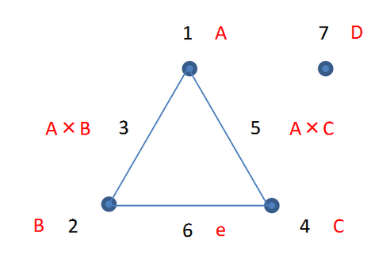
 | 気温 | 日照時間 | 気温×日照時間 | 給水量 | 気温×給水量 | 誤差 | 施肥量 | データ
1 | 20℃ | 6時間 | 1 | 50cc | 1 | 1 | 10g | 10
2 | 20℃ | 6時間 | 1 | 100cc | 2 | 2 | 20g | 40
3 | 20℃ | 10時間 | 2 | 50cc | 1 | 2 | 20g | 15
4 | 20℃ | 10時間 | 2 | 100cc | 2 | 1 | 10g | 50
5 | 30℃ | 6時間 | 2 | 50cc | 2 | 1 | 20g | 18
6 | 30℃ | 6時間 | 2 | 100cc | 1 | 2 | 10g | 80
7 | 30℃ | 10時間 | 1 | 50cc | 2 | 2 | 10g | 40
8 | 30℃ | 10時間 | 1 | 100cc | 1 | 1 | 20g | 90

 | 因子1 | 因子2 | 因子3 | 因子4
 | 気温 | 日照時間 | 給水量 | 施肥量
1 | 20℃ | 6時間 | 50cc | 10g
2 | 30℃ | 10時間 | 100cc | 20g

